現状コストⅠ
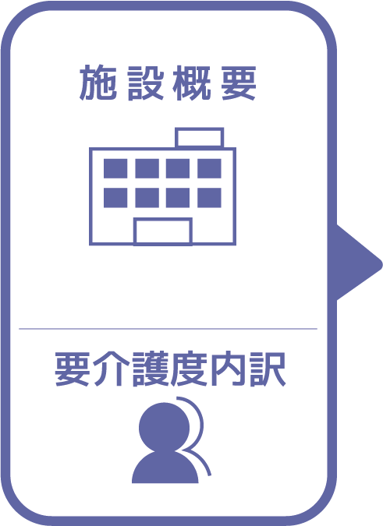
施設名 | 望海の郷
種類 | 特別養護老人ホーム
職員数（人） | 35
夜勤人数（人）/日 | 2
平均賃金/月 | ¥25
平均分単価（円） | ¥0
定員（人） | 48
Ⅰ Ⅱ（人） | 1
Ⅲ（人） | 2
Ⅳ（人） | 17
Ⅴ（人） | 28

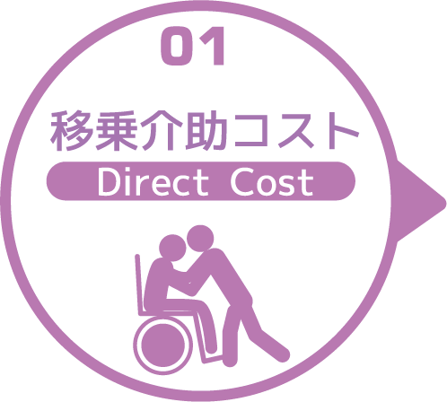
寝室 | 移乗介助対象者（人） | うち二人介助を要する対象者数（人） | のべ介助者数（人）/日 | 介助対象者一人当たりの所要時間（分） | 介助対象者一人当たりの移乗回数/日 | 必要コスト/月 | 必要コスト/年
 | 44 | 3 | 282 | 4 | 6 | ¥3,384 | ¥40,608
脱衣室 | 移乗介助対象者（人） | うち二人介助を要する対象者数（人） | のべ介助者数（人）/日 | 介助対象者一人当たりの所要時間（分） | 介助対象者一人当たりの移乗回数/日 | 必要コスト/月 | 必要コスト/年
 | 44 | 3 | 94 | 3 | 2 | ¥13,536 | ¥162,432
浴室 | 移乗介助対象者（人） | うち二人介助を要する対象者数（人） | のべ介助者数（人）/日 | 介助対象者一人当たりの所要時間（分） | 介助対象者一人当たりの移乗回数/日 | 必要コスト/月 | 必要コスト/年
 | 44 | 3 | 47 | 3 | 1 | ¥423 | ¥5,076
トイレ | 移乗介助対象者（人） | うち二人介助を要する対象者数（人） | のべ介助者数（人）/日 | 介助対象者一人当たりの所要時間（分） | 介助対象者一人当たりの移乗回数/日 | 必要コスト/月 | 必要コスト/年
 | 30 | 1 | 186 | 3 | 6 | ¥56 | ¥670
 |  |  |  |  |  | コスト合計/月 | コスト合計/年
 |  |  |  |  |  | ¥17,399 | ¥208,786

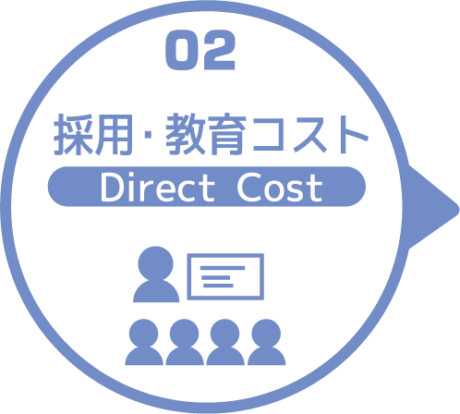
求人広告 | 一ヵ月あたり求人サイト掲載費用/月 | 掲載期間（月）/年 |  |  |  |  | 総コスト/年
 | ¥0 | 0 |  |  |  |  | ¥0
面接 | 一ヵ月あたり面接人数（人）/月 | 一人あたり平均面接時間（分） |  |  |  | 面接コスト/月 | 必要コスト/年
 | 0 | 0 |  |  |  | ¥0 | ¥0
新人研修（OJT） | 年間入社人数（人）/年 | 一人あたり研修担当職員数/人 | 一日あたり研修時間（分）/日 | 研修期間日数（日） |  | 研修コスト/入社一人 | 必要コスト/年
 | 0 | 0 | 0 | 0 |  | ¥0 | ¥0
外部研修 | 研修回数/年 | 平均参加費/回 |  |  |  |  | 必要コスト/年
 | 0 | ¥0 |  |  |  |  | ¥0
 |  |  |  |  |  | コスト合計/月 | コスト合計/年
 |  |  |  |  |  | ¥0 | ¥0

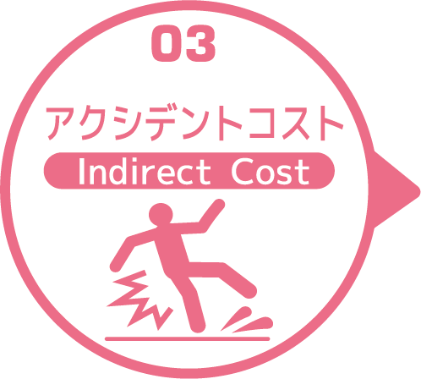
皮膚剥離 | 発生件数/月 | 一件あたり処置時間（分）/件 | 一件あたり報告書作成時間（分）/件 |  |  | 必要コスト/月 | 必要コスト/年
 | 0.3 | 5 | 5 |  |  | ¥0 | ¥4
褥瘡 | 発生件数/月 | 一件あたり処置時間（分）/件 | 一件あたり報告書作成時間（分）/件 |  |  | 必要コスト/月 | 必要コスト/年
 | 0.3 | 2 | 5 |  |  | ¥0 | ¥3
骨折 | 発生件数/月 |  | 一件あたり報告書作成時間（分）/件 |  |  | 必要コスト/月 | 必要コスト/年
 | 0.1 |  | 30 |  |  | ¥0 | ¥4
通院 | 発生件数/月 | 一件あたり通院介助時間（分）/件 | 一件あたり介助者数（人）/件 |  |  |  | 必要コスト/年
 | 51 | 180 | 1 |  |  |  | ¥918
入院 | 発生件数/年 | 一件あたり平均入院期間（日）/件 |  |  |  |  | 損失コスト/年
 | 12 | 40 |  |  |  |  | ¥5,568,000
 |  |  |  |  |  | コスト合計/月 | コスト合計/年
 |  |  |  |  |  | ¥1 | ¥5,568,928

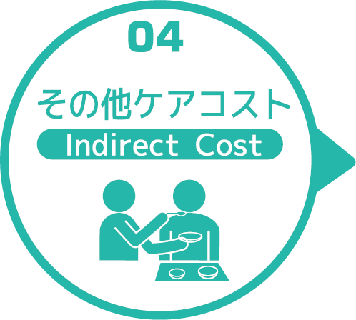
オムツコスト （パッド含む） | オムツ使用者（人） | 一日あたり総使用枚数/(人) | 一枚あたりオムツ単価/枚 |  |  | 必要コスト/月 | 必要コスト/年
 | 46 | 230 | ¥25 |  |  | ¥7,935,000 | ¥95,220,000
オムツ交換コスト | 介助が必要な対象者（人） | うち二人介助を要する対象者（人） | のべ介助者数（人）/日 | 介助対象者一人当たりの介助所要時間（分） | 介助対象者一人当たりの交換回数/日 | 必要コスト/月 | 必要コスト/年
 | 46 | 10 | 336 | 4 | 6 | ¥4,032 | ¥48,384
食事介助コスト | 介助が必要な対象者（人） | 食事介助に付くスタッフ（人）/回 |  | 介助対象者一人当たりの介助所要時間（分） | 介助対象者一人当たりの介助回数/日 | 必要コスト/月 | 必要コスト/年
 | 21 | 20 |  | 30 | 3 | ¥5,400 | ¥64,800
 |  |  |  |  |  | コスト合計/月 | コスト合計/年
 |  |  |  |  |  | ¥7,944,432 | ¥95,333,184
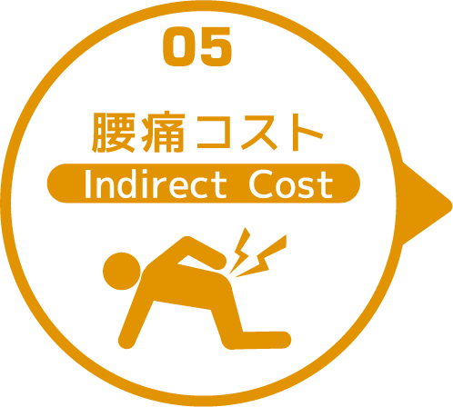

 | 介護職員数 | 年間サービス活動収益（売上） | 人件費率 | 腰痛保持率 | 低下能力係数 |  | 損失コスト
 | 35 | ¥203,232,000 | 65% | 0% | 7% |  | ¥0

 |  |  |  |  |  | 月間総コスト | 年間総コスト
 |  |  |  |  |  | ¥7,961,831.61 | ¥101,110,897

